Sheet1
SKU | Subtítulo | Descripción | Vigencia | URL | URL Coincide con SKU | Tiene Imagen | Imagen
3022886 | Consola Xbox Series S Digital 1TB | 121 $ x 102 semanas con 10% de enganche Hasta 17% de descuento en abono semanal es la mejor opción para pagar menos | Vigencia: 15 al 21 de octubre de 2024. | consola-xbox-series-s-512-gb-3022886[p]cmpid-Organico-Folleto-cambaceo-FolletoS42-Visitas-PDF-EKT-HOG-VID-Consola%20-na-version | TRUE | TRUE | 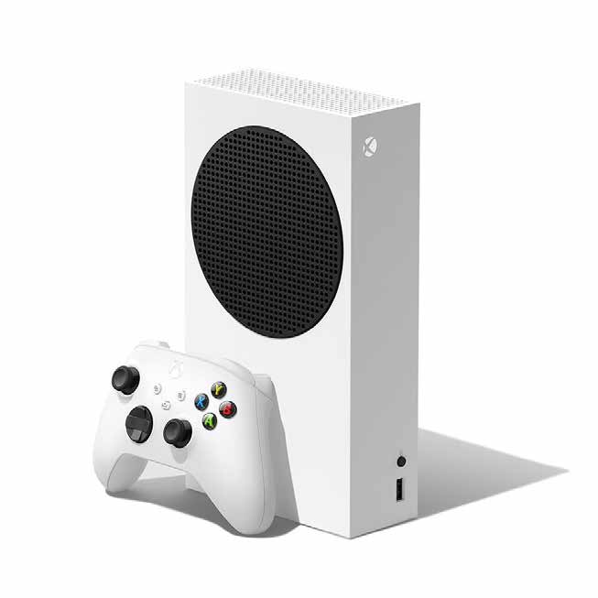
3024411 | Consola | Nintendo Switch OLED con Mario Kart 8 137 $ x 102 semanas con 10% de enganche Hasta 16% de descuento en abono semanal es la mejor opción para pagar menos | Vigencia: 15 al 21 de octubre de 2024. | consola-nintendo-switch-oled-blanca-con-mario-kart-8-3024411[p]cmpid-Organico-Folleto-cambaceo-FolletoS42-Visitas-PDF-EKT-HOG-VID-Consola%20-na-version | TRUE | TRUE | 

